界面&功能
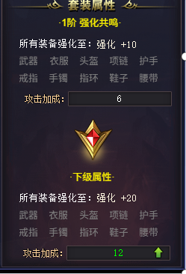
锻造-装备强化系统 |  |  |  | 功能基础规则

 | 功能入口 |  |  |  |  | 强化 相关基础规则和清单
 |  |  |  |  | 1.设计目的是什么 |  | 6功能点清单
 | 1.主界面右侧功能图标入口进入 |  |  |  | ▶ | 显示以装备栏位为基础的培养功能-装备强化 | 模块 | 类型 | 内容 | 优先级
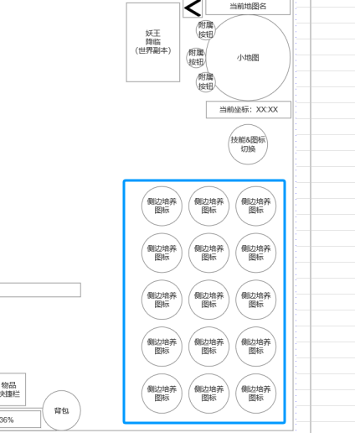
 |  |  |  |  | ▶ | 显示强化相关属性数据，共鸣加成，升级消耗等 | 技能界面 | UI和资源 | 锻造界面UI主入口图标 | 1
 |  |  |  |  | 2.基本规则 |  |  | UI和资源 | 锻造界面强化页签UI界面 | 1
 |  |  |  |  | ▶ | 消耗指定材料和货币，对装备栏位进行强化升级 |  | UI和资源 | 各尺寸技能图标 | 1
 |  |  |  |  | ▶ | 每升1级获得对应属性加成 |  | 功能逻辑 | 功能开放 | 3
 |  |  |  |  | ▶ | 全部部位升到一定等级后激活共鸣加成 |  | 功能逻辑 | 装备部位强化，单部位属性显示 | 1
 |  |  |  |  | ▶ | 已获得强化属性和后续强化操作只影响装备部位和玩家实际穿戴装备，替换装备无关 |  | 功能逻辑 | 装备部位当前装备图标显示 | 1
 |  |  |  |  | 3.解锁方式 |  |  | 功能逻辑 | 装备强化当前装备强化条件，消耗，自动执行 | 1
 |  |  |  |  | ▶ | 满足对应强化条件后开启主界面右侧功能图标入口 |  | 功能逻辑 | 装备共鸣条件满足，属性激活 | 2
 |  |  |  |  | 4关联功能 |  |  | 功能逻辑 | 装备共鸣信息显示规则 | 1
 |  |  |  |  | ▶ | 主界面，影响各功能功能开放 | 7.各功能逻辑流程
 |  |  |  |  | ▶ | 锻造主页面中强化1级分页面 |  | 功能开放
 |  |  |  |  | ▶ | 装备系统 |  | ▶ | 满足对应强化条件后开启主界面右侧功能图标入口
 |  |  |  |  |  |  |  | 显示内容
 |  |  |  |  |  |  |  | ▶ | 部位强化，当前部位强化属性显示，无需角色穿戴对应部位装备
 |  |  |  |  |  |  |  | ▶ | 消耗指定材料货币满足点击强化条件
 |  |  |  |  |  |  |  | ▶ | 点击自动强化可根据默认顺序，消耗依次自动强化各部位，直到资源耗尽。
 |  |  |  |  |  |  |  | ▶ | 显示获得装备共鸣条件满足需求，属性加成奖励
 |  |  |  |  |  |  |  | ▶ | 装备共鸣信息显示规则：当前默认显示当前正在尝试满足的共鸣等级和已获得的属性
 |  |  |  |  |  |  |  |  | 下一级默认显示当前尝试满足的共鸣等级下一级的共鸣属性。
 |  |  |  |  |  |  |  | 例子： | 初始默认显示 1级共鸣相关信息，属性加成，下一级显示2级共鸣相关信息，属性加成。
 |  |  |  |  |  |  |  |  | 1级共鸣激活后，当前改为显示2级共鸣相关信息，属性加成则显示已获得的1级共鸣属性和未获得的2级共鸣加成
 |  |  |  |  |  |  |  |  | 下一级显示3级共鸣相关信息

强化界面 |  |  |  | 功能详细规则

 | 强化界面设计

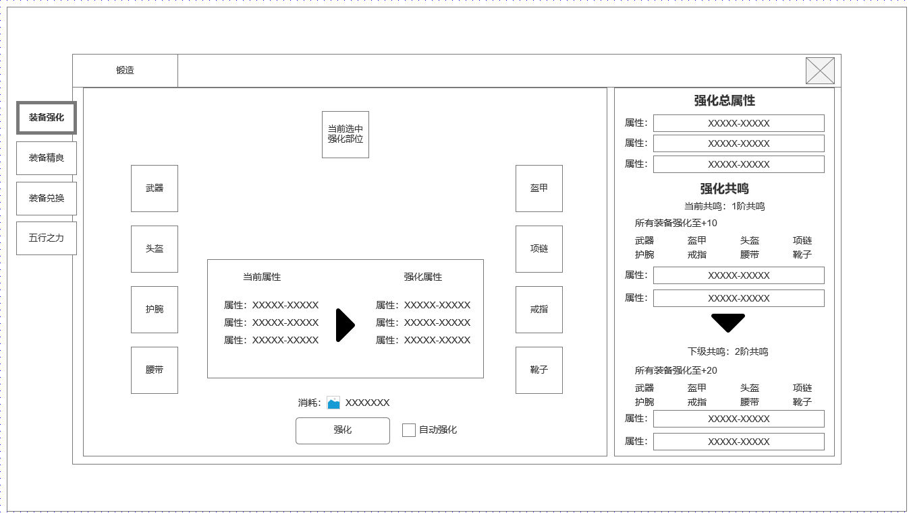
1
 |  | 1.锻造界面1级页签 |  |  | 1.锻造界面1级页签
 |  | ▶ | 强化页签 |  | ▶ | 强化页签
 |  | ▶ | 装备精炼 |  | ▶ | 装备精炼
 |  | ▶ | 装备兑换 |  | ▶ | 装备兑换
 |  | ▶ | 五行之力 |  | ▶ | 五行之力
3
 |  | 2.装备强化部位（左侧） |  |  | 2.装备强化部位
 |  | ▶ | 显示可强化的装备部位，分左右两侧，与角色装备数量对应 |  | ▶ | 显示可强化的装备部位，分左右两侧，与角色装备数量对应
 |  | ▶ | 根据角色当前穿戴装备部位显示装备图标 |  | ▶ | 根据角色当前穿戴装备部位显示装备图标。不穿戴显示槽位，不影响选中和强化
4
 |  |  |  |  | ▶ | 总计分为武器，盔甲，头盔，项链，护腕，戒指，腰带，靴子
 |  | 3.当前选中强化部位 |  |  | ▶ | 不同部位单件 的单件强化属性可配置差异，最多不超过3种属性类型
 |  | ▶ | 点击某个部位后会将该部位图标显示在该位置代表被选中
6
 |  |  |  |  | 3.当前选中强化部位
 |  | 4.当前选中强化部位强化属性区域 |  |  | ▶ | 点击某个部位后会将该部位图标显示在该位置代表被选中
2
 |  | ▶ | 显示当前选中部位当前-下一级强化属性 |  | 4.当前选中强化部位强化属性区域
 |  |  |  |  | ▶ | 显示当前选中部位当前-下一级强化属性
 |  | 5.强化按钮与资源消耗
 |  | ▶ | 强化按钮 |  | 5.强化按钮与资源消耗
 |  | ▶ | 资源消耗 |  | ▶ | 强化按钮
 |  | ▶ | 自动强化勾选 |  | ▶ | 资源消耗
 |  |  |  |  | ▶ | 自动强化勾选：勾选后，将按默认顺序装备栏位，消耗进行依次强化，播放强化界面特效。
 |  |  |  |  |  | 直到资源不足则自动强化停止。
5
 |  | 6.强化总属性（各部位属性合）与强化共鸣属性显示
 |  | ▶ | 强化总属性，最多3项不同属性 |  | 6.强化总属性（各部位属性合）与强化共鸣属性显示
 |  | ▶ | 强化共鸣激活条件，各部位满足情况，当前已有共鸣与本级共鸣属性显示 |  | ▶ | 强化总属性，最多3项不同属性：所有单件强化属性会被汇总到该位置进行显示
 |  | ▶ | 下级共鸣激活条件，各部位所需满足条件，下级共鸣属性加成 |  | ▶ | 强化共鸣激活条件，各部位满足情况，当前已有共鸣与本级共鸣属性显示
 |  |  |  |  | ▶ | 下级共鸣激活条件，各部位所需满足条件，下级共鸣属性加成

 |  |  |  |  | ▶ | 装备共鸣信息显示规则：当前默认显示当前正在尝试满足的共鸣等级和已获得的属性
未标注界面示意图 |  |  |  |  |  | 下一级默认显示当前尝试满足的共鸣等级下一级的共鸣属性。
 |  |  |  |  | 例子： | 初始默认显示 1级共鸣相关信息，属性加成，下一级显示2级共鸣相关信息，属性加成。
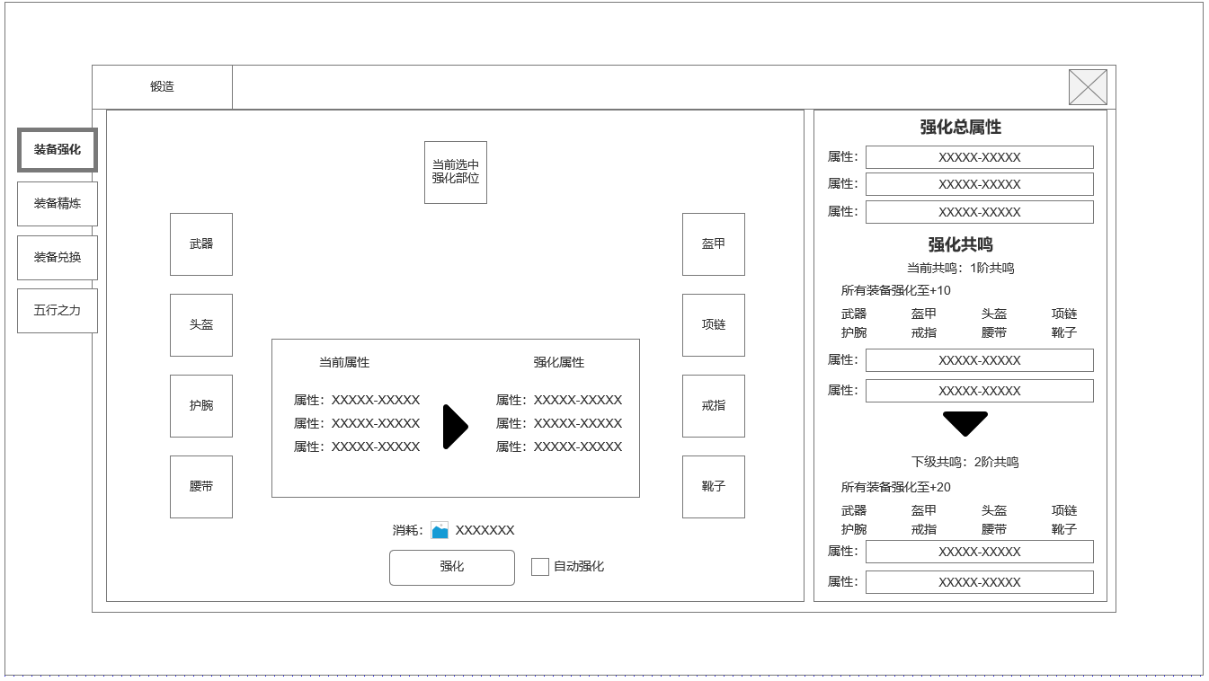
 |  |  |  |  |  | 1级共鸣激活后，当前改为显示2级共鸣相关信息，属性加成则显示已获得的1级共鸣属性和未获得的2级共鸣加成
 |  |  |  |  |  | 下一级显示3级共鸣相关信息

参考界面
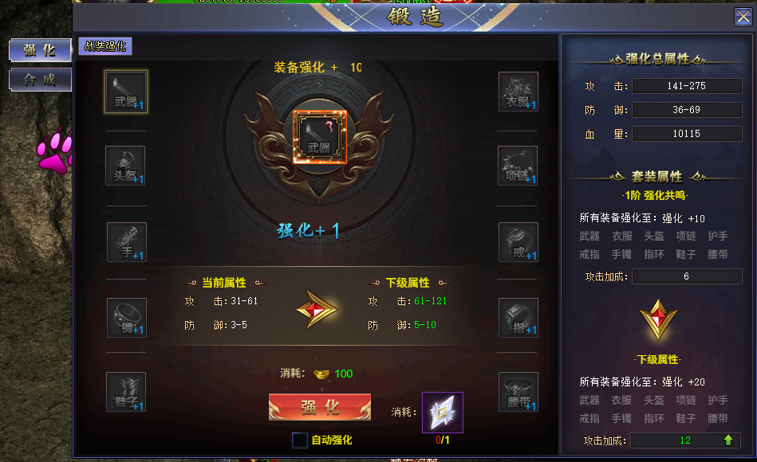
参考图

 | 参考游戏

